Hoja1
FN1

 | Cliente | Empleados | Productos | Detalles_Factura

 | id_Cliente (PK) | id_Empleado (PK) | id_producto (PK) | id_detalles_factura (PK)
 | nombres | nombres | tipo | id_factura (FK)
 | primer apellido | primer apellido | talla | id_producto (FK)
 | segundo apellido | segundo apellido | precio | cantidad
 | documento | cargo | color | subtotal
 | telefono |  | nombre
 | email |  | id_proveedor(FK)

 | Venta | Factura | Proveedor

 | id_venta (PK) | id_factura (PK) | id_proveedor (PK)
 | id_Cliente (FK) | id_venta (FK) | nombre
 | id_Empleado (FK) | num_factura | primer apellido
 | fecha | fecha_emision | segundo apellido
 |  |  | telefono
 |  |  | direccion

FN2 y FN3

 | 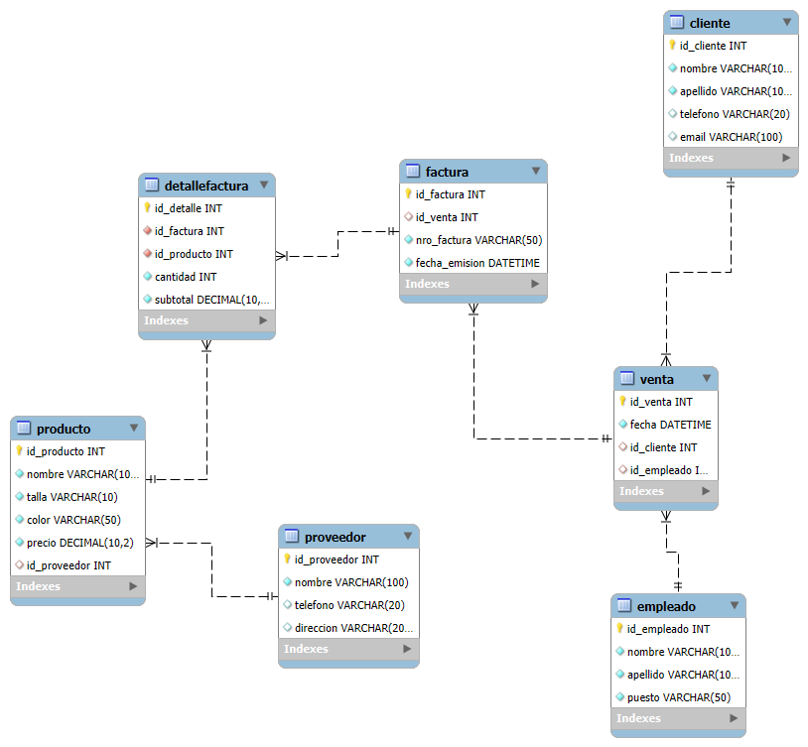

FN3

1. Ya se esta cumpliendo FN3, debido a que no dependencias transitivas

2. Una dependencia transitiva es aquella en la cual un atributo no clave depende de otro atributo no clave

3. No existe ninguna violacion en FN3

